P. Rendimiento
Tandas por día (tandas/dia) | 112 | Jornada (h) | Unidades por tanda |  | Unidades por dia | Un por lote | Tandas por lote
Dias de turnos (turnos/lote) | 5 | 8.00 | Motos | 8 | 896 | 4480 | 560
Lote en tandas (tandas/lote) | 560 | Valor en pelletSource | Barcos | 7 | 784 | 3920 |  | 0.94660714286
 |  | 336 | Casas | 5 | 560 | 2800
Tandas reales (tandas/dia) | 115 | 346 |  | Unidades por dia | 2240 | 11200 | Q(un/lote)
 |  |  |  |  | Mensual | 44800
Indicadores | Valor |  |  | PC | 11200 |  | U | 100.000%
Tsu (min/lote) | 0.00 | Se asume un suministro constante |  | n | 1
Tc (min/un) | 0.21 | Turnos |  | S | 5
Tb (min/lote) | 2400.00 | 5.0 |  | H | 8
Tp (min/un) | 0.21
Rp (un/hora) | 280 |  |  |  |  |  | Salida de producto real
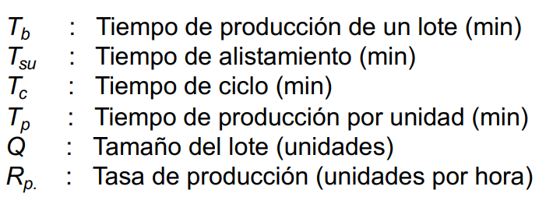
 |  |  |  |  |  |  | Juguete | Salida semanal (Max) | Salida mensual (Max)
 |  |  |  |  |  |  | Motos | 4134 | 16960 | 40%
 |  |  |  |  |  |  | Barcos | 3606 | 14790 | 35%
 |  |  |  |  |  |  | Casas | 2544 | 10440 | 25%
 |  |  |  | Takt (s) | 12.86 |  | Total | 10284 | 42190
 |  |  |  |  |  |  | % de error | 8.18% | 5.83%
MLT (min) | 10080 | 7.00
Tno (min) | 7680 | Tiempo entre turnos
 |  |  |  |  |  |  | Defectuosos | 318
 |  |  |  |  |  |  | Total | 10602

E.G. Equipamiento
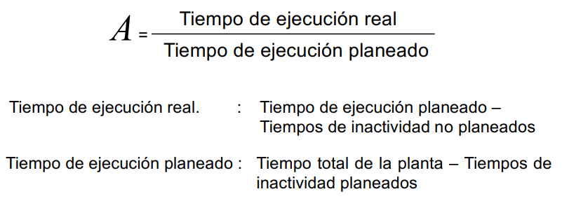
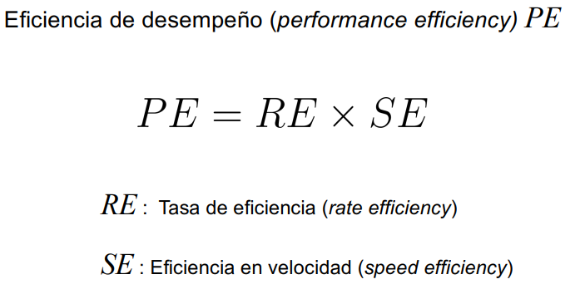
Disponibilidad por estación
Indicadores | Inyección | Separado | Acabado | Ensamble general | Tampografía | Calidad | Empaquetado | Palletizado | Despacho
MTBF (UT) (h) | 272 | 136 | 136 | 272 | 272 | 136 | 272 | 272 | 136
MTTM (DT) (h) | 6 | 1 | 1 | 3 | 3 | 1 | 3 | 6 | 1
A | 97.84% | 99.27% | 99.27% | 98.91% | 98.91% | 99.27% | 98.91% | 97.84% | 99.27%

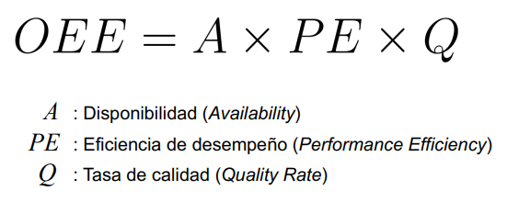
OEE | 75.13%
A | 80.12% | PE | 96.67% |  |  |  |  | Se asume un 10% de desfase en el Tiempo de ciclo real, respecto al calculado
TER (h) | 6.41 | RE | 106.33%
TEP (h) | 8 | SE | 90.91%
TINP (h) | 1.59 | Q | 97.00%
TIP (h) | 0.00

